2018
 | 2018-09-30 |  |  |  |  |  |  | 2018-10-06 |  |  |  |  |  |  | 2018-10-07
 | 操作系统协议栈大致分层 | 上半部 |  | 下半部 |  |  |  | 测试新的wifi APP的使用方法 |  | 不切换热点，连接公司wifi直接扫描设备，还是不行 |  |  |  |  | 弄好2.4G测试板，方便供应商过来解决。 |  | 增加匹配码
 |  | TCP | UDP | IP |  |  |  |  |  |  |  |  |  |  |  |  | 使用扫描等做提示
 |  |  |  | ICMP | ARP |  |  |  |  |  |  |  |  |  | 确认代码提示成功没bug
 | socket实体 | 套接字实体，实际上就是通信控制信息。例如在发送数据时，可查看socket中的IP地址，以及端口号。发送数据后，协议栈需要查看是否收到响应信息，数据也可能丢失，不能一直的等下去，这就需要协议栈知道到底等了多久，socket就记录了等待的时间，等等 |  |  |  |  |  | 测试新的2.4G接收器性能 |  | 还是老样子，供应商10号过来解决 |  |  |  |  | git 工作区，缓存区，仓库，以及每次编辑后都需要添加到缓存区，再提交到仓库

 |  |  |  |  |  |  |  | 熟悉使用码云 |  |  |  |  |  |  | android app可以使用，已经测试没问题，可能还有待优化
 |  |  |  |  |  |  |  | 重新学习Github，因为码云和github相似，所以重新学习。在blbl上观看教学视频，理解各个概念star，fork，watch，pull request，issuecommit 等
 |  |  |  |  |  |  |  |  |  |  |  |  |  |  | 从github克隆到本地笔记本，以及push。发现本地仓库显示未跟踪，不知道为什么

 |  |  |  |  |  |  |  |  |  |  |  |  |  |  | 我爸打电话来骂我，然后我就顶回去了。挂电话才想起，今天是他生日
 | 添加 扫码后重新使用app设置模块，但目前android app的连接AP有点问题，需要对方去完善

 | 2018-10-08 |  |  |  |  |  |  | 2018-10-09 |  |  |  |  |  |  |  | 2018-10-10
 | 确认代码提示成功没bug |  | 已经用样机测试过，是同样的问题，确定是代码本身有问题 |  |  |  |  | git pull | 第一次使用git 更新本地文件 |  |  |  |  |  | 做好BT-957C发送API
 |  |  |  |  |  |  |  | 看完了一个github视频，又找到了小甲鱼的git视频加深学习 |  |  |  |  |  |  | 供应商也许要来
 | 学习新建github page |  | 新建page，可用于写博客。技术文档等 |  |  |  |  |  |  |  |  |  |  |  | BT-957C出现了些很微妙的问题，VDD，GND TX，RX，使用AT指令调试，发现用CH340串口助手不行，使用开发板就ok。厂商反映好像是 ：灌电流的问题，估计是灌电流太大，导致灌入模块，出现异常。这算哪方面的问题呢？
 |  |  |  |  |  |  |  | penetrate |  | 渗透，穿刺，洞察
 | 第一次提交个人日记 |  |  |  |  |  |  | intentional |  | 故意，un...无意
 |  |  |  |  |  |  |  | BT-957C 测试中，与之前的BT-826差不多，但HID发送数据时，不是直接写入数据，而是 长度 + content

 |  |  |  |  |  |  |  |  |  |  |  |  |  |  | 调试过程中，出现乱码的问题，正在反应给供应商
 |  |  |  |  |  |  |  |  |  |  |  |  |  |  | AT+HIDMODE=1，解决了乱码问题，但中文显示不了
 |  |  |  |  |  |  |  |  |  |  |  |  |  |  | 买的电脑桌终于都到了，家里收拾了一遍，虽然是租房，也要有个可以舒舒服服的坐着学习的地方

 | 2018-10-11 |  |  |  |  |  | 2018-10-12 |  |  |  |  |  |  |  |  |  |  |  | BT-957C测试
 | 查看BT-957C资料，是否有发送键盘字符的命令 |  |  |  |  |  | BT-957C测试 |  |  |  |  |  |  |  |  |  |  |  | 测试设备 | 距离 | 长度 | 间隔s | 发送次数 | 收到次数 | 提示失败 | 是否误码 | 备注
 | 测试BT-957C 发送键值，能发送单个，多个初步测试还有点问题 |  |  |  |  |  | 测试设备 | 距离 | 长度 | 间隔s | 发送次数 | 收到次数 | 提示失败 | 是否误码 | 备注 |  |  |  | 手机 | 半米 | 200 | 3 | 25 | 20 | 5 | 否
 |  |  |  |  |  |  | 手机 | 半米 | 200 | 3 | 25 | 20 | 5 | 否 |  |  |  |  |  |  |  | 2 | 34 | 19 | 15 | 否
 | BT957C测试记录 |  |  |  |  |  |  |  |  | 2 | 34 | 19 | 15 | 否 |  |  |  |  |  |  |  | 1 | 83 | 60 | 23 | 否
 | 长码200B | 间隔5s中发一次，上传速度约是40B/S,输出提示没问题 |  |  |  |  |  |  |  | 1 | 83 | 60 | 23 | 否 |  |  |  |  |  |  | 100 | 1.5 | 66 | 51 | 15 | 否
 |  |  |  |  |  |  |  |  | 100 | 1.5 | 66 | 51 | 15 | 否 |  |  |  |  |  |  |  | 1 | 79 | 44 | 35 | 否
 | 3s ，发21次，收到18次，三次提示error |  |  |  |  |  |  |  |  | 1 | 79 | 44 | 35 | 否 |  |  |  |  |  |  |  | 0.5 | 456 | 44 | 112 | 否
 |  |  |  |  |  |  |  |  |  | 0.5 | 456 | 44 | 112 | 否 |  |  |  |  |  |  |  | 0.2 | 365 | 43 | 322 | 否 | 换行位置出错
 |  |  |  |  |  |  |  |  |  | 0.2 | 365 | 43 | 322 | 否 | 换行位置出错 |  |  |  |  |  | 50 | 1.5 | 115 | 115 | 0 | 否
 |  |  |  |  |  |  |  |  | 50 | 1.5 | 115 | 115 | 0 | 否 |  |  |  |  |  |  |  | 0.8 | 117 | 99 | 18 | 否 | 换行位置出错
 |  |  |  |  |  |  |  |  |  | 0.8 | 117 | 99 | 18 | 否 | 换行位置出错 |  |  |  |  |  |  | 0.2 | 398 | 89 | 309 | 否 | 换行位置出错
 |  |  |  |  |  |  |  |  |  | 0.2 | 398 | 89 | 309 | 否 | 换行位置出错 |  |  |  |  | 15m | 200 | 2 | 44 | 20 | 24 | 否 | 换行位置出错
 |  |  |  |  |  |  |  | 15m | 200 | 2 | 44 | 20 | 24 | 否 | 换行位置出错 |  |  |  |  |  | 100 | 1.5 | 93 | 47 | 46 | 否
 |  |  |  |  |  |  |  |  | 100 | 1.5 | 93 | 47 | 46 | 否 |  |  |  |  |  |  |  | 0.5 | 209 | 41 | 168 | 否 | 换行位置出错
 |  |  |  |  |  |  |  |  |  | 0.5 | 209 | 41 | 168 | 否 | 换行位置出错 |  |  |  |  |  |  | 0.2 | 453 | 43 | 410 | 否 | 换行位置出错
 |  |  |  |  |  |  |  |  |  | 0.2 | 453 | 43 | 410 | 否 | 换行位置出错 |  |  |  |  |  | 50 | 0.2 | 405 | 84 | 321 | 否 | 换行位置出错
 |  |  |  |  |  |  |  |  | 50 | 0.2 | 405 | 84 | 321 | 否 | 换行位置出错 |  |  |  |  | 初步测试 手机与蓝牙模块距离测试约70~80米，但数据出错
 |  |  |  |  |  |  |  | 初步测试 手机与蓝牙模块距离测试约70~80米，但数据出错

 |  |  |  |  |  |  |  |  |  |  |  |  |  |  |  |  |  |  |  |  | 45

 | 2018-10-13 |  |  |  |  |  |  |  | 2018-10-14 |  |  |  |  |  |  |  |  |  | 2018-10-15
 | git log | git log |  |  |  |  |  |  | 尚硅谷 git教程 git reset --hard 练习 |  |  |  |  |  |  |  |  |  | 手机测试200B，初步测试HIDDLY=18 没错
 |  | git log --pretty=oneline |  |  |  |  |  |  | 熟悉 另外两个 --soft --mixed参数 |  |  |  |  |  |  |  |  |  | 学习呼吸家A1框架
 |  | git log --oneline |  |  |  |  |  |  | 学习git分支原理。 |  |  |  |  |  |  |  |  |  | 2.4G供应商，已经给出解决方案，且会提供两套USB速度程序给我们
 |  | git reflog |  |  |  |  |  |  | 创建分支，开发，合并分支，以及解决冲突等
 | 将957C周期发送改成等待OK，且HIDDLY设置到最小，查看效果。10都会有乱码（手机端） |  |  |  |  |  |  |  | 梵尼洛芙 钻石，一不小心就给了定金5333,40分 |  |  |  |  |  |  |  |  |  | 反映IOS更新问题
 |  |  |  |  |  |  |  |  | 婚纱照也给了剩余的钱4588
 | HIDDLY=1，在PC上测试，是否乱码 PC上8000多行，200B没出错 |  |  |  |  |  |  |  | 接下来有排还钱咯
 |  |  |  |  |  |  |  |  | 拿了宝宝不用的蓝牙手环，自己用^-^

 | 2018-10-16 |  |  |  |  |  |  |  |  |  |  |  |  |  |  |  |  | 2018-10-18
 | 供应商来现场解决 |  |  |  |  |  |  |  |  | 2018-10-17 |  |  |  |  |  |  |  | 2.4G修改代码后，初步没问题了，正在测试
 | 之前测试435e的样板找不到了，现拿一个模块又有点问题，恢复不了 |  |  |  |  |  |  |  |  | IOS版本已更新，延时1-4s的问题已解决 |  |  |  |  |  |  |  | 查看2.4G接收器源码，可能后续需要修改
 |  |  |  |  |  |  |  |  |  | 开始弄2.4G关于编码的问题。 |  |  |  |  |  |  |  | 2.4G修改后，测试300B，4346次没错
 | 给了826的测试给fae对比下性能，将435反应给fae，对方正在解决 |  |  |  |  |  |  |  |  | 2.4G丢失数据的问题，对方已经给了修改的地方 |  |  |  |  |  |  |  | 8500多次，接收方比发送方多了1个
 |  |  |  |  |  |  |  |  |  | 需要查看接收器源码，可能要修改，该成发送键值的方式
 |  |  |  |  |  |  |  |  |  |  |  |  |  |  |  |  |  | 重新测试，发送3926，测试软件出现错误，都是本该在0的位置换行了。记录以保存在e:\杂\测试2018-10-18

 |  |  |  |  |  |  |  |  |  |  |  |  |  |  |  |  |  | 正在查看2.4G接收器源码
 |  |  |  |  |  |  |  |  |  |  |  |  |  |  |  |  |  | 发送成功3493，测试软件3494，无错误 17:47

 | 2018-10-19 |  |  |  |  |  |  |  |  | 2018-10-20 |  |  |  |  |  |  |  | 2018-10-21
 | 了解git fetch pull |  |  |  |  |  |  |  |  | 深',GBK->key[5]={5,1,9,6,4} -> key[] 转换为想对应的键值 5(0x5d) 1(0x59) 9(0x61) 6(0x5e) 4(0x5c) |  |  |  |  |  |  |  | 今天去拍了婚纱照，宝宝说我全场最帅
 | 继续测试100B，观察性能如何
 | 100B 9356次发送，没问题
 | 增加发送端记录，出现错误时，方便分析 |  |  |  |  |  |  |  |  | 扫码枪发送键值，其他国家的键盘 一律采用GBK编码
 | 300B 共发送5083次，成功5082，失败1次。但接收方成功5083次。其中第955条数据是错的，前面多了个0.但发送方记录失败的是第4009次发送。详细报告保存在e:\杂\测试2018-10-19
 |  |  |  |  |  |  |  |  |  | 美式键盘 | ascii | key[0] key[2]
 |  |  |  |  |  |  |  |  |  |  | 中文 | 0x40 gbk[0],0x40 gbk[1],0x40 gbk[2],0x40 gbk[3],0x40 gbk[4]
 |  |  |  |  |  |  |  |  |  |  | 其他字符
 | 问题 | 条码后段，应该是0的位置，成了换行
 |  | 条码前多了个0 |  |  |  |  |  |  |  | 上传了三码的第一个项目2.4G扫描枪到github
 |  | 收到了提示失败的数据
 | 2.4G，中文上传是使用发送USB键值 例如深圳ALT+51694 ALT+56282

 |  | 2018-10-22 |  |  |  |  |  |  |  | 2018-10-23
 |  | 2.4G功能最近比较急，要重视 |  |  |  |  |  |  |  | wifi样机装机，发现长码出现问题，需要排查，发现是初始化FIFO较小
 |  | 2.4G 参照供应商的方法 已经可以实现更新
 |  | 2.4G接收器端，正在修改键值部分，明天可以开始测试. |  |  |  |  |  |  |  | 出现初次扫码没有返回的现象
 |  |  |  |  |  |  |  |  |  | 完善代码裸机
 |  |  |  |  |  |  |  |  |  | 需要增加连接不上重新进行设置的模式
 |  |  |  |  |  |  |  |  |  | 编写了wifi样机，安卓app的使用方法。

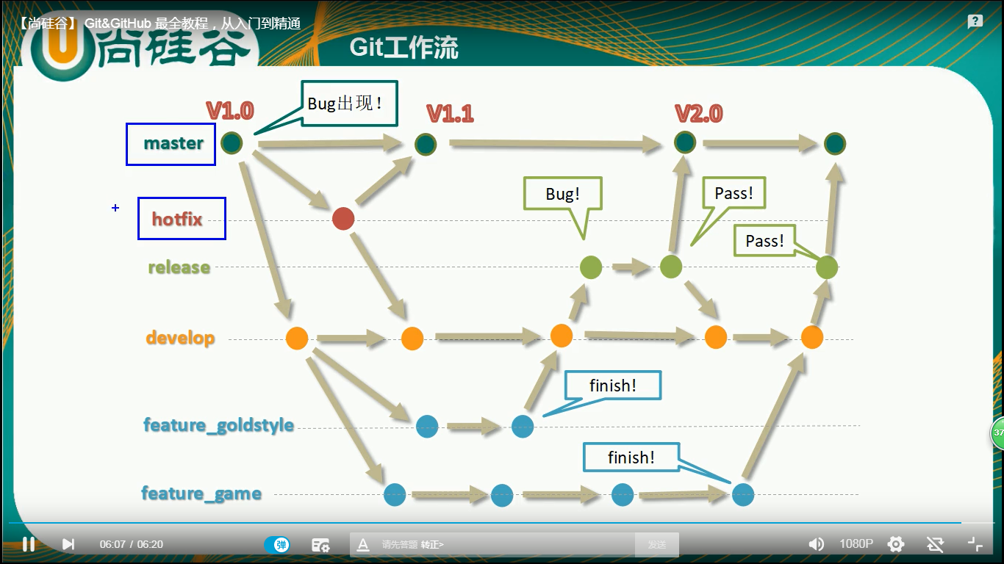

2018-10-24 |  |  |  |  |  | 2018-10-25
今天虽然没有4点钟起来，但是也进步了，5点半起床。坚持 |  |  |  |  |  | 早上好，现在是4:53
 |  |  |  |  |  | 学习了集成环境怎么使用git
blbl看了尚硅谷的git团队协作教程。Pull request这些。 |  |  |  |  |  | 学习git工作流，具体是项目的开发，运行，修复的各种分支
 |  |  |  |  |  | 尚硅谷找到了一个想学的linux教程，已经mark
查看eclipse怎么使用内置的Git进行管理 |  |  |  |  |  | 初步出了发送键值的测试。但发送两个键值就调用一次USB发送，太慢。
觉得有必要深入学习下java，当做拓展自己，而且java也一直很火。
 |  |  |  |  |  | 将其修改成将键值填充到缓冲区，一次性发送，再调用USB上传的方式，效果有了质的提升
wifi样机修复了问题，数组越界，且第一次收发数据响应较慢的调整
 |  |  |  |  |  | 经过讨论，为了提高效率，将发送键值改成发送编码的方式，但接收方需要增加解码。需要测试接收端能否有足够资源
已经上传SVN

与江辉讨论键值的接收处理，已有方案

今天原来是程序员节，1024.刚好今天5：30就起床修炼。巧了

初步确认键值策略，等待与江辉测试。

 |  |  |  |  |  |  |  |  |  | HEX
 |  |  |  |  |  | 键值 | 中文 | ALT P
 |  |  |  |  |  |  |  | NUM1 P | NUM1 R | 40,num1 | 40,0
 |  |  |  |  |  |  |  | NUM2 P | NUM2 R | 40,num2 | 40,0
 |  |  |  |  |  |  |  | NUM3 P | NUM3 R | 40,num3 | 40,0
 |  |  |  |  |  |  |  | NUM4 P | NUM4 R | 40,num4 | 40,0
 |  |  |  |  |  |  |  | NUM5 P | NUM5 R | 40,num5 | 40,0
 |  |  |  |  |  |  |  | ALT R |  | 0,0

 |  |  |  |  |  |  | ascii | ALT P
 |  |  |  |  |  |  |  | NUM1 P | NUM1 R | 40,num1 | 40,0
 |  |  |  |  |  |  |  | NUM2 P | NUM2 R | 40,num2 | 40,0
 |  |  |  |  |  |  |  | NUM3 P | NUM3 R | 40,num3 | 40,0
 |  |  |  |  |  |  |  | ALT R |  | 0,0

